关系图
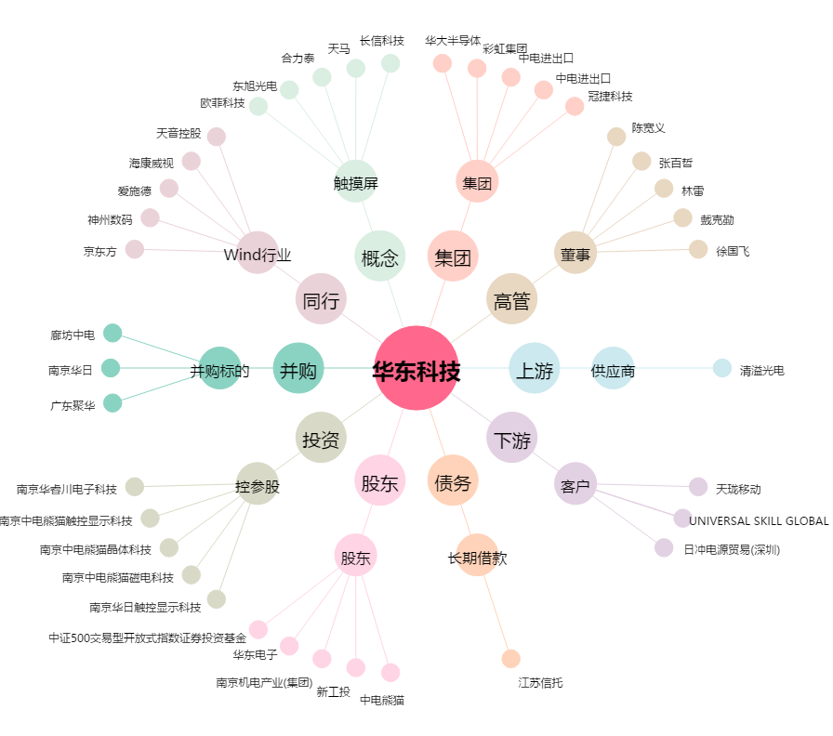
华东科技[000727.SZ] - 关系概览图

